IncAcum
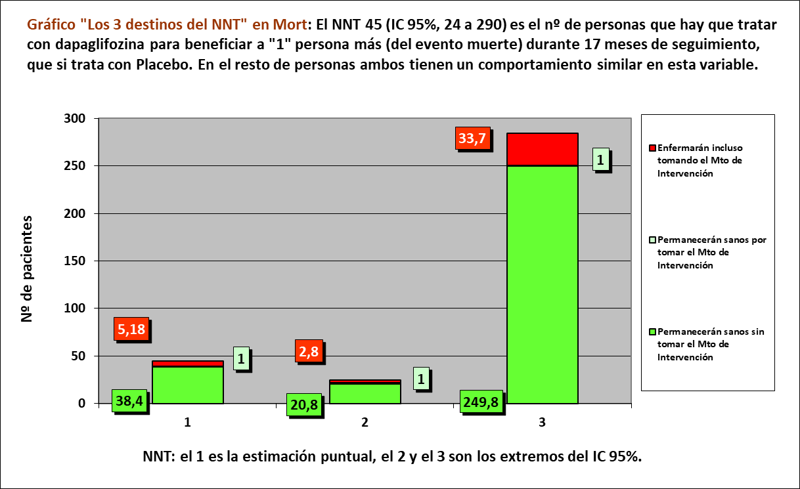
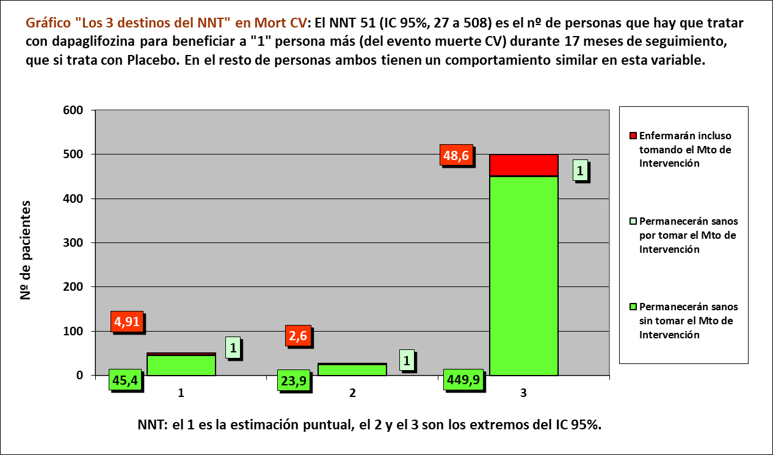
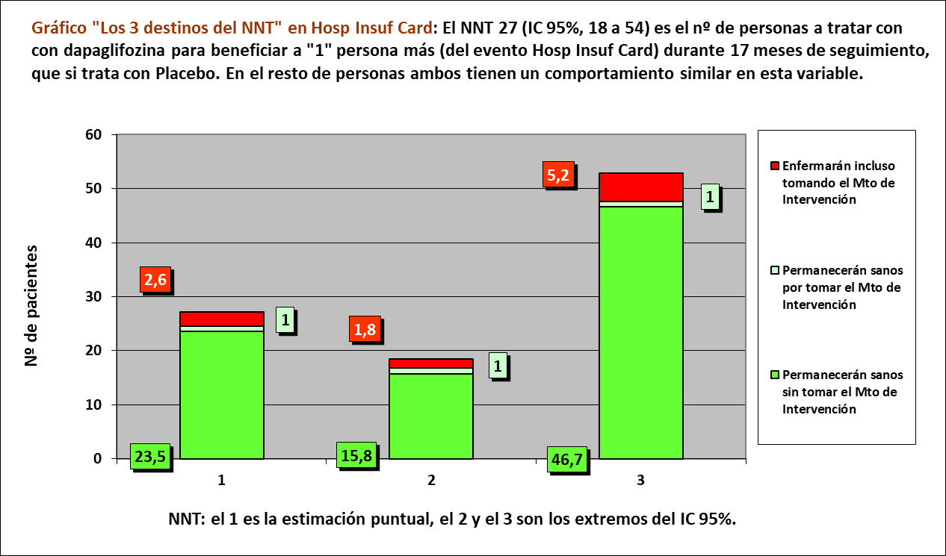
Gráfico "Los 3 tiempos biográficos": Prolongación del tiempo medio de Supervivencia Libre de Evento (PtSLEv)
Cálculo por incidencias acumuladas de RR, RAR, NNT, potencia estadística y valor de p |  |  |  |  |  | IC | 95% |  |  | Los 3 destinos del NNT |  | Tendrán el Ev, incluso tomando Mto Intervención | Permanecenn sin Ev gracias a Mto Intervención | Permanen sin Ev sin tomar Mto Intervención
Abreviaturas: IC: intervalo de confianza; RA: Riesgo Absoluto; RR: Riesgo Relativo; RAR: Reducción Absoluta del Riesgo; NNT: Número Necesario a Tratar para evitar un evento; tSLEv: tiempo medio de Supervivencia Libre de Evento; PtSLEv: Prolongación del tiempo medio de Supervivencia Libre de Evento. |  |  |  |  |  |  |  |  |  | NNT | 20 | 3 | 1 | 16
 |  |  |  |  | tiempo | 17.00 | meses
 |  | Enferman | No enferman |  |  |  |  |  |  | Los 3 tiempos biográficos | meses |  |  | días
 |  | Con eventos | Sin eventos | Total |  | por año | nº años | nº meses |  | Resto de t sin éxito | 1.80 | 10.6% |  | 55
 | Intervención | 386 | 1,987 | 2,373 | 16.27% | 11.60% | 1.40 | 16.8 |  | PtSLEv por la intervención | 0.42 | 2.5% |  | 13
 | Control | 502 | 1,869 | 2,371 | 21.17% | 15.60% | 1.36 | 16.3 |  | tSLEv sin la intervención | 14.78 | 87.0% |  | 450
 | Total | 888 | 3,856 | 4,744 | 18.72% |  | 1.38 | 16.6 |  |  | 17.00 |  |  | 517

 | Nº event Interv (%) | Nº event Control (%) | RR (IC 95%) | RAR (IC 95%) | NNT (IC 95%) | Potencia de contraste |  | % Interv (Fact Box) | % Control (Fact Box) | tSLEv sin la intervención | PtSLEv por la intervención | Resto de t sin éxito | Total de t de seguimiento
 | 386/2373 (16,27%) | 502/2371 (21,17%) | 0,77 (0,68-0,87) | 4,91% (2,69% a 7,12%) | 20 (14 a 37) | 99,11% |  | 16 | 21 | 14.78 | 0.42 | 1.80 | 17.00 | meses

20191121-ECA DAPA-HF 17m, ICC 67II+32III FEVI 31 Usu[Dap vs Pl],-MACE. McMurray
McMurray JJV, Solomon SD, Inzucchi SE, on behalf of the DAPA-HF Trial Committees and Investigators. Dapagliflozin in Patients with Heart Failure and Reduced Ejection Fraction. N Engl J Med. 2019 Nov 21;381(21):1995-2008.
Tabla nnt-1: Pacientes de 67 años (DE 11), con Insuficiencia cardíaca Clase II o III de la NYHA, y FEVI reducida, diabéticos o no diabéticos. |  |  |  |  |  |  |  | Hoja información al usuario (FACT BOX) |  | tiempo medio de Supervivencia Libre de Evento (tSLEv) sin la intervención | Prolongación del tiempo medio de Supervivencia Libre de Evento (PtSLEv) por la intervención | Resto de tiempo sin éxito durante todo el tiempo de seguimiento | Total del tiempo medio de seguimiento
ECA DAPA-HF, media de seguimiento 17 meses | Tto estándar + Dapaglifozina, n= 2373 | Tto estándar + Placebo, n= 2371 | Medidas del efecto obtenidas por incidencias acumuladas |  |  |  |  | Nº de pacientes con evento en 17 meses por cada 100 tratados con:
 | Nº Eventos crudos (%) | Nº Eventos crudos (%) | RR (IC 95%) | RAR (IC 95%) | NNT (IC 95%) en 17 meses | Potencia |  | Dapaglifozina | Placebo
VARIABLES EXPERIENCIALES
Mortalidad cualquier causa, cohorte completa | 276/2373 (11,63%) | 329/2371 (13,88%) | 0,84 (0,72-0,97) | 2,25% (0,34% a 4,14%) | 45 (24 a 290) | 63,98% |  | 12 | 14 | 15.63 | 0.19 | 1.18 | 17.00 | meses
Mort, SG Diabéticos | 143/1075 (13,3%) | 178/1064 (16,73%) | 0,8 (0,65-0,97) | 3,43% (0,4% a 6,46%) | 29 (15 a 252) | 60,22% |  | 13 | 17
Mort, SG NO-diabéticos | 133/1298 (10,25%) | 151/1307 (11,55%) | 0,89 (0,71-1,11) | 1,31% (-1,09% a 3,71%) | 77 (27 a -91) | 18,67% |  | 11 | 11

Mortalidad CV, cohorte completa | 227/2373 (9,57%) | 273/2371 (11,51%) | 0,83 (0,7-0,98) | 1,95% (0,2% a 3,7%) | 51 (27 a 508) | 59% |  | 10 | 12 | 15.86 | 0.17 | 0.98 | 17.00 | meses
Mort CV, SG Diabéticos | 121/1075 (11,26%) | 148/1064 (13,91%) | 0,81 (0,65-1,01) | 2,65% (-0,17% a 5,47%) | 38 (18 a -601) | 45,66% |  | 13 | 13
Mort CV, SG NO-diabéticos | 106/1298 (8,17%) | 125/1307 (9,56%) | 0,85 (0,67-1,09) | 1,4% (-0,8% a 3,59%) | 72 (28 a -125) | 24,03% |  | 9 | 9

1er evento de Hosp por InsCard, cohorte completa | 231/2373 (9,73%) | 318/2371 (13,41%) | 0,73 (0,62-0,85) | 3,68% (1,86% a 5,5%) | 27 (18 a 54) | 97,72% |  | 10 | 13 | 15.55 | 0.31 | 1.14 | 17.00 | meses
Hosp InsCard, SG Diabéticos | 138/1075 (12,84%) | 172/1064 (16,17%) | 0,79 (0,65-0,98) | 3,33% (0,34% a 6,31%) | 30 (16 a 295) | 58.95% |  | 13 | 16
Hosp InsCard, SG No-diabéticos | 93/1298 (7,16%) | 146/1307 (11,17%) | 0,64 (0,5-0,82) | 4,01% (1,78% a 6,22%) | 25 (16 a 56) | 94,31% |  | 7 | 11
VARIABLES NO EXPERIENCIALES
[Mort CV u Hospitalización o una visita urgente que resulte en terapia intravenosa para la InsCard], Cohorte completa | 386/2373 (16,27%) | 502/2371 (21,17%) | 0,77 (0,68-0,87) | 4,91% (2,69% a 7,12%) | 20 (14 a 37) | 99,11% |  | 16 | 21 | 14.78 | 0.42 | 1.80 | 17.00 | meses
[Mort CV u Hosp+Urg InsCard], SG NYHA II | 190/1606 (11,83%) | 289/1597 (18,1%) | 0,65 (0,55-0,77) | 6,27% (3,8% a 8,73%) | 16 (11 a 26) | 99.87% |  | 12 | 18
[Mort CV u Hosp+Urg InsCard], SG NYHA III ó IV | 196/767 (25,55%) | 213/774 (27,52%) | 0,93 (0,79-1,1) | 1,97% (-2,43% a 6,37%) | 51 (16 a -41) | 13.87% |  | 27 | 27

Abreviaturas: CV: cardiovascular; EA: efectos adversos; IC 95%: intervalo de confianza al 95%; Hosp: hospitalización; InsuCard: insuficiencia cardíaca; NNT: número necesario a tratar con la intervención para evitar 1 evento más que con el control; NYHA: escala de clasificación de síntomas en 5 niveles de la New York Heart Association; Mort CV: mortalidad por causa cardiovascular; RAR: reducción absoluta del riesgo; RR: riesgo relativo.

Tabla nnt-2: EFECTOS ADVERSOS (EA) ACUMULADOS MÁS RELEVANTES DESPUÉS LA ALEATORIZACIÓN EN 17 MESES |  |  |  |  |  |  |  | Hoja información al usuario (FACT BOX)
ECA DAPA-HF, media de seguimiento 17 meses | Tto estándar + Dapaglifozina, n= 2368 | Tto estándar + Placebo, n= 2368 | Medidas del efecto obtenidas por incidencias acumuladas |  |  |  |  | Nº de pacientes con evento en 17 meses por cada 100 tratados con:
 | Nº Eventos crudos (%) | Nº Eventos crudos (%) | RR (IC 95%) | RAR (IC 95%) | NNT (IC 95%) en 17 meses | Potencia |  | Dapaglifozina | Placebo

Cualquier EA que amenaza la vida o el funcionamiento del paciente (“serious”) (*) | 895/2368 (37,8%) | 994/2368 (41,98%) | 0,9 (0,84-0,97) | 4,18% (1,4% a 6,97%) | 24 (14 a 71) | 83.59% |  | 38 | 42
Abandono del tratamiento por EA | 111/2368 (4,69%) | 116/2368 (4,9%) | 0,96 (0,74-1,23) | 0,21% (-1,01% a 1,43%) | 474 (70 a -99) | 5.26% |  | 5 | 5
Hipoglucemia (Glu plasma < 76 mg/dl ó que requiere asistencia) | 4/2368 (0,17%) | 4/2368 (0,17%) | 1 (0,25-3,99) | 0% (-0,28% a 0,28%) | #DIV/0! | 2.50% |  | 0.2 | 0.2
Cetoacidois diabética | 3/2368 (0,13%) | 0/2368 (0%) | ---- | -0,13% (-0,31% a 0,12%) | -789 (844 a -324) | 41.01% |  | 0.1 | 0.1
Contracción del volumen del líquido extracelular | 178/2368 (7,52%) | 162/2368 (6,84%) | 1,1 (0,9-1,35) | -0,68% (-2,15% a 0,8%) | -148 (125 a -47) | 14.47% |  | 7 | 7
Infección del tracto urinario | 11/2368 (0,46%) | 17/2368 (0,72%) | 0,65 (0,3-1,38) | 0,25% (-0,22% a 0,71%) | 395 (141 a -451) | 20.53% |  | 1 | 1
Fracturas óseas | 49/2368 (2,07%) | 50/2368 (2,11%) | 0,98 (0,66-1,45) | 0,04% (-0,79% a 0,87%) | 2368 (115 a -127) | 3.16% |  | 2 | 2
Eventos que conducen a amputación de miembro inferior | 13/2368 (0,55%) | 12/2368 (0,51%) | 1,08 (0,5-2,37) | -0,04% (-0,48% a 0,4%) | -2368 (249 a -207) | 3.93% |  | 1 | 1

(*) La FDA define un evento adverso grave (serious adverse event, SAE) cuando el resultado del paciente es uno de los siguientes: 1) Muerte; 2) Amenaza de la vida; 3) Hospitalización (inicial o prolongada); 4) Discapacidad o cambios significativos, persistentes o permanentes, deterioro, daño o interrupción en la función o en la estructura del cuerpo del paciente, actividades físicas o calidad de vida; 5) Anomalía congénita; o 6) Requiere intervención para prevenir un empeoramiento o daño permanentes.
Abreviaturas: EA: efectos adversos; Glu: glucosa; IC 95%: intervalo de confianza al 95%; NNT: número necesario a tratar con la intervención para evitar 1 evento más que con el control; RAR: reducción absoluta del riesgo; RR: riesgo relativo.

Gráf PtSLEv1 x Rg1
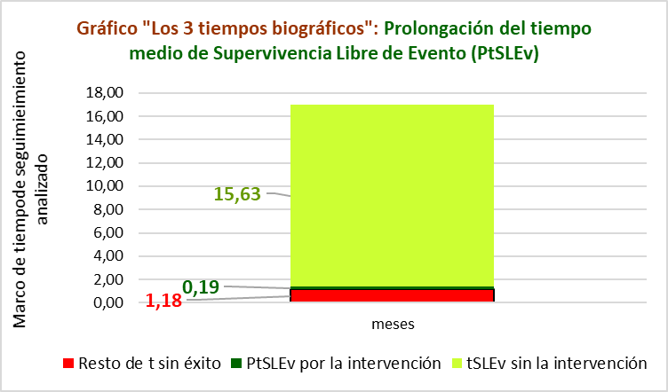
Gráfico g-1: Cruce de "Los 3 tiempos biográficos (3tB)” con "Los 3 destinos del NNT (3dNNT)” en "Mortalidad por todas las causas", durante un seguimiento de 17 meses.
Los 3 destinos del NNT | 45 | 5.0 | 1 | 39 |  |  |  |  | 20191121-ECA DAPA-HF 17m, ICC 67II+32III FEVI 31 Usu[Dap vs Pl],-MACE. McMurray
 |  |  |  |  |  |  |  |  | McMurray JJV, Solomon SD, Inzucchi SE, on behalf of the DAPA-HF Trial Committees and Investigators. Dapagliflozin in Patients with Heart Failure and Reduced Ejection Fraction. N Engl J Med. 2019 Nov 21;381(21):1995-2008.
Los 3 tiempos biográficos | meses | meses de los 45 del grupo Interv | meses de los 45 del grupo Contr
Resto de t sin éxito | 1.18 | 53.1 | 61.7
PtSLEv por la intervención | 0.19 | 712
tSLEv sin la intervención | 15.63 |  | 703
 | 17.00 | 765 | 765

 |  | 680 | 663 |  | NOTA:
Distribuir cuadros verdes tras todos los supervivientes al evento |  | 31.9 | 40.3 |  | puede representarse llegando los 45 pacientes, a los 17 meses

Mortalidad por cualquier causa |  |  |  |  |  | Dapaglifozina |  |  |  |  |  |  |  |  |  |  |  |  |  |  |  |  | Placebo
Tto estándar + Dapaglifozina, n= 2373 |  |  |  |  |  | Meses |  |  |  |  |  |  |  |  |  |  |  |  |  |  |  |  | Meses
Tto estándar + Placebo, n= 2371 |  |  |  |  |  | 1 | 2 | 3 | 4 | 5 | 6 | 7 | 8 | 9 | 10 | 11 | 12 | 13 | 14 | 15 | 16 | 17 | 1 | 2 | 3 | 4 | 5 | 6 | 7 | 8 | 9 | 10 | 11 | 12 | 13 | 14 | 15 | 16 | 17
 |  |  |  | Personas | 45 |  |  |  |  |  |  |  |  |  |  |  |  |  |  |  |  |  |  |  |  |  |  |  |  |  |  |  |  |  |  |  |  |  |  | 45 | Personas
 |  |  |  |  | 44 |  |  |  |  |  |  |  |  |  |  |  |  |  |  |  |  |  |  |  |  |  |  |  |  |  |  |  |  |  |  |  |  |  |  | 44
Estimación puntual de las incidencias acumuladas |  |  |  |  | 43 |  |  |  |  |  |  |  |  |  |  |  |  |  |  |  |  |  |  |  |  |  |  |  |  |  |  |  |  |  |  |  |  |  |  | 43
RA interv | RA contr | RAR | NNT |  | 42 |  |  |  |  |  |  |  |  |  |  |  |  |  |  |  |  |  |  |  |  |  |  |  |  |  |  |  |  |  |  |  |  |  |  | 42
11.63% | 13.88% | 2% | 44.5 |  | 41 |  |  |  |  |  |  |  |  |  |  |  |  |  |  |  |  |  |  |  |  |  |  |  |  |  |  |  |  |  |  |  |  |  |  | 41
destinos NNT | 5.2 | 1.0 | 38.4 |  | 40 |  |  |  |  |  |  |  |  |  |  |  |  |  |  |  |  |  |  |  |  |  |  |  |  |  |  |  |  |  |  |  |  |  |  | 40
 |  |  |  |  | 39 |  |  |  |  |  |  |  |  |  |  |  |  |  |  |  |  |  |  |  |  |  |  |  |  |  |  |  |  |  |  |  |  |  |  | 39
 |  |  |  |  | 38 |  |  |  |  |  |  |  |  |  |  |  |  |  |  |  |  |  |  |  |  |  |  |  |  |  |  |  |  |  |  |  |  |  |  | 38
 |  |  |  |  | 37 |  |  |  |  |  |  |  |  |  |  |  |  |  |  |  |  |  |  |  |  |  |  |  |  |  |  |  |  |  |  |  |  |  |  | 37
 |  |  |  |  | 36 |  |  |  |  |  |  |  |  |  |  |  |  |  |  |  |  |  |  |  |  |  |  |  |  |  |  |  |  |  |  |  |  |  |  | 36
 |  |  |  |  | 35 |  |  |  |  |  |  |  |  |  |  |  |  |  |  |  |  |  |  |  |  |  |  |  |  |  |  |  |  |  |  |  |  |  |  | 35
 |  |  |  |  | 34 |  |  |  |  |  |  |  |  |  |  |  |  |  |  |  |  |  |  |  |  |  |  |  |  |  |  |  |  |  |  |  |  |  |  | 34
 |  |  |  |  | 33 |  |  |  |  |  |  |  |  |  |  |  |  |  |  |  |  |  |  |  |  |  |  |  |  |  |  |  |  |  |  |  |  |  |  | 33
 |  |  |  |  | 32 |  |  |  |  |  |  |  |  |  |  |  |  |  |  |  |  |  |  |  |  |  |  |  |  |  |  |  |  |  |  |  |  |  |  | 32
 |  |  |  |  | 31 |  |  |  |  |  |  |  |  |  |  |  |  |  |  |  |  |  |  |  |  |  |  |  |  |  |  |  |  |  |  |  |  |  |  | 31
 |  |  |  |  | 30 |  |  |  |  |  |  |  |  |  |  |  |  |  |  |  |  |  |  |  |  |  |  |  |  |  |  |  |  |  |  |  |  |  |  | 30
 |  |  |  |  | 29 |  |  |  |  |  |  |  |  |  |  |  |  |  |  |  |  |  |  |  |  |  |  |  |  |  |  |  |  |  |  |  |  |  |  | 29
 |  |  |  |  | 28 |  |  |  |  |  |  |  |  |  |  |  |  |  |  |  |  |  |  |  |  |  |  |  |  |  |  |  |  |  |  |  |  |  |  | 28
 |  |  |  |  | 27 |  |  |  |  |  |  |  |  |  |  |  |  |  |  |  |  |  |  |  |  |  |  |  |  |  |  |  |  |  |  |  |  |  |  | 27
 |  |  |  |  | 26 |  |  |  |  |  |  |  |  |  |  |  |  |  |  |  |  |  |  |  |  |  |  |  |  |  |  |  |  |  |  |  |  |  |  | 26
 |  |  |  |  | 25 |  |  |  |  |  |  |  |  |  |  |  |  |  |  |  |  |  |  |  |  |  |  |  |  |  |  |  |  |  |  |  |  |  |  | 25
 |  |  |  |  | 24 |  |  |  |  |  |  |  |  |  |  |  |  |  |  |  |  |  |  |  |  |  |  |  |  |  |  |  |  |  |  |  |  |  |  | 24
 |  |  |  |  | 23 |  |  |  |  |  |  |  |  |  |  |  |  |  |  |  |  |  |  |  |  |  |  |  |  |  |  |  |  |  |  |  |  |  |  | 23
 |  |  |  |  | 22 |  |  |  |  |  |  |  |  |  |  |  |  |  |  |  |  |  |  |  |  |  |  |  |  |  |  |  |  |  |  |  |  |  |  | 22
 |  |  |  |  | 21 |  |  |  |  |  |  |  |  |  |  |  |  |  |  |  |  |  |  |  |  |  |  |  |  |  |  |  |  |  |  |  |  |  |  | 21
 |  |  |  |  | 20 |  |  |  |  |  |  |  |  |  |  |  |  |  |  |  |  |  |  |  |  |  |  |  |  |  |  |  |  |  |  |  |  |  |  | 20
 |  |  |  |  | 19 |  |  |  |  |  |  |  |  |  |  |  |  |  |  |  |  |  |  |  |  |  |  |  |  |  |  |  |  |  |  |  |  |  |  | 19
 |  |  |  |  | 18 |  |  |  |  |  |  |  |  |  |  |  |  |  |  |  |  |  |  |  |  |  |  |  |  |  |  |  |  |  |  |  |  |  |  | 18
 |  |  |  |  | 17 |  |  |  |  |  |  |  |  |  |  |  |  |  |  |  |  |  |  |  |  |  |  |  |  |  |  |  |  |  |  |  |  |  |  | 17
 |  |  |  |  | 16 |  |  |  |  |  |  |  |  |  |  |  |  |  |  |  |  |  |  |  |  |  |  |  |  |  |  |  |  |  |  |  |  |  |  | 16
 |  |  |  |  | 15 |  |  |  |  |  |  |  |  |  |  |  |  |  |  |  |  |  |  |  |  |  |  |  |  |  |  |  |  |  |  |  |  |  |  | 15
 |  |  |  |  | 14 |  |  |  |  |  |  |  |  |  |  |  |  |  |  |  |  |  |  |  |  |  |  |  |  |  |  |  |  |  |  |  |  |  |  | 14
 |  |  |  |  | 13 |  |  |  |  |  |  |  |  |  |  |  |  |  |  |  |  |  |  |  |  |  |  |  |  |  |  |  |  |  |  |  |  |  |  | 13
 |  |  |  |  | 12 |  |  |  |  |  |  |  |  |  |  |  |  |  |  |  |  |  |  |  |  |  |  |  |  |  |  |  |  |  |  |  |  |  |  | 12
 |  |  |  |  | 11 |  |  |  |  |  |  |  |  |  |  |  |  |  |  |  |  |  |  |  |  |  |  |  |  |  |  |  |  |  |  |  |  |  |  | 11
 |  |  |  |  | 10 |  |  |  |  |  |  |  |  |  |  |  |  |  |  |  |  |  |  |  |  |  |  |  |  |  |  |  |  |  |  |  |  |  |  | 10
 |  |  |  |  | 9 |  |  |  |  |  |  |  |  |  |  |  |  |  |  |  |  |  |  |  |  |  |  |  |  |  |  |  |  |  |  |  |  |  |  | 9
 |  |  |  |  | 8 |  |  |  |  |  |  |  |  |  |  |  |  |  |  |  |  |  |  |  |  |  |  |  |  |  |  |  |  |  |  |  |  |  |  | 8
 |  |  |  |  | 7 |  |  |  |  |  |  |  |  |  |  |  |  |  |  |  |  |  |  |  |  |  |  |  |  |  |  |  |  |  |  |  |  |  |  | 7
 |  |  |  |  | 6 |  |  |  |  |  |  |  |  |  |  |  |  |  |  |  |  |  |  |  |  |  |  |  |  |  |  |  |  |  |  |  |  |  |  | 6
 |  |  |  |  | 5 |  |  |  |  |  |  |  |  |  |  |  |  |  |  |  |  |  |  |  |  |  |  |  |  |  |  |  |  |  |  |  |  |  |  | 5
 |  |  |  |  | 4 |  |  |  |  |  |  |  |  |  |  |  |  |  |  |  |  |  |  |  |  |  |  |  |  |  |  |  |  |  |  |  |  |  |  | 4
 |  |  |  |  | 3 |  |  |  |  |  |  |  |  |  |  |  |  |  |  |  |  |  |  |  |  |  |  |  |  |  |  |  |  |  |  |  |  |  |  | 3
 |  |  |  |  | 2 |  |  |  |  |  |  |  |  |  |  |  |  |  |  |  |  |  |  |  |  |  |  |  |  |  |  |  |  |  |  |  |  |  |  | 2
 |  |  |  |  | 1 |  |  |  |  |  |  |  |  |  |  |  |  |  |  |  |  |  |  |  |  |  |  |  |  |  |  |  |  |  |  |  |  |  |  | 1
 |  |  |  |  |  | 1 | 2 | 3 | 4 | 5 | 6 | 7 | 8 | 9 | 10 | 11 | 12 | 13 | 14 | 15 | 16 | 17 | 1 | 2 | 3 | 4 | 5 | 6 | 7 | 8 | 9 | 10 | 11 | 12 | 13 | 14 | 15 | 16 | 17
 |  |  |  |  |  | Meses |  |  |  |  |  |  |  |  |  |  |  |  |  |  |  |  | Meses
 |  |  |  |  |  | Dapaglifozina |  |  |  |  |  |  |  |  |  |  |  |  |  |  |  |  | Placebo

Gráf PtSLEv2 x Rg1

Gráfico g-2: Cruce de "Los 3 tiempos biográficos (3tB)” con "Los 3 destinos del NNT (3dNNT)” en "Mortalidad CV", durante un seguimiento de 17 meses.
Los 3 destinos del NNT | 51 | 5.0 | 1 | 45 |  |  |  |  | 20191121-ECA DAPA-HF 17m, ICC 67II+32III FEVI 31 Usu[Dap vs Pl],-MACE. McMurray
 |  |  |  |  |  |  |  |  | McMurray JJV, Solomon SD, Inzucchi SE, on behalf of the DAPA-HF Trial Committees and Investigators. Dapagliflozin in Patients with Heart Failure and Reduced Ejection Fraction. N Engl J Med. 2019 Nov 21;381(21):1995-2008.
Los 3 tiempos biográficos | meses | meses de los 51 del grupo Interv | meses de los 51 del grupo Contr
Resto de t sin éxito | 0.98 | 49.9 | 58.4
PtSLEv por la intervención | 0.17 | 817
tSLEv sin la intervención | 15.86 |  | 809
 | 17.00 | 867 | 867

 |  | 782 | 765 |  | NOTA:
Distribuir cuadros verdes tras todos los supervivientes al evento |  | 35.1 | 43.6 |  | puede representarse llegando los 51 pacientes, a los 17 meses

Mortalidad CV |  |  |  |  |  | Dapaglifozina |  |  |  |  |  |  |  |  |  |  |  |  |  |  |  |  | Placebo
Tto estándar + Dapaglifozina, n= 2373 |  |  |  |  |  | Meses |  |  |  |  |  |  |  |  |  |  |  |  |  |  |  |  | Meses
Tto estándar + Placebo, n= 2371 |  |  |  |  |  | 1 | 2 | 3 | 4 | 5 | 6 | 7 | 8 | 9 | 10 | 11 | 12 | 13 | 14 | 15 | 16 | 17 | 1 | 2 | 3 | 4 | 5 | 6 | 7 | 8 | 9 | 10 | 11 | 12 | 13 | 14 | 15 | 16 | 17
 |  |  |  | Personas | 51 |  |  |  |  |  |  |  |  |  |  |  |  |  |  |  |  |  |  |  |  |  |  |  |  |  |  |  |  |  |  |  |  |  |  | 51 | Personas
Estimación puntual de las incidencias acumuladas |  |  |  |  | 50 |  |  |  |  |  |  |  |  |  |  |  |  |  |  |  |  |  |  |  |  |  |  |  |  |  |  |  |  |  |  |  |  |  |  | 50
RA interv | RA contr | RAR | NNT |  | 49 |  |  |  |  |  |  |  |  |  |  |  |  |  |  |  |  |  |  |  |  |  |  |  |  |  |  |  |  |  |  |  |  |  |  | 49
9.57% | 11.51% | 2% | 51.3 |  | 48 |  |  |  |  |  |  |  |  |  |  |  |  |  |  |  |  |  |  |  |  |  |  |  |  |  |  |  |  |  |  |  |  |  |  | 48
destinos NNT | 4.9 | 1.0 | 45.4 |  | 47 |  |  |  |  |  |  |  |  |  |  |  |  |  |  |  |  |  |  |  |  |  |  |  |  |  |  |  |  |  |  |  |  |  |  | 47
 |  |  |  |  | 46 |  |  |  |  |  |  |  |  |  |  |  |  |  |  |  |  |  |  |  |  |  |  |  |  |  |  |  |  |  |  |  |  |  |  | 46
 |  |  |  |  | 45 |  |  |  |  |  |  |  |  |  |  |  |  |  |  |  |  |  |  |  |  |  |  |  |  |  |  |  |  |  |  |  |  |  |  | 45
 |  |  |  |  | 44 |  |  |  |  |  |  |  |  |  |  |  |  |  |  |  |  |  |  |  |  |  |  |  |  |  |  |  |  |  |  |  |  |  |  | 44
 |  |  |  |  | 43 |  |  |  |  |  |  |  |  |  |  |  |  |  |  |  |  |  |  |  |  |  |  |  |  |  |  |  |  |  |  |  |  |  |  | 43
 |  |  |  |  | 42 |  |  |  |  |  |  |  |  |  |  |  |  |  |  |  |  |  |  |  |  |  |  |  |  |  |  |  |  |  |  |  |  |  |  | 42
 |  |  |  |  | 41 |  |  |  |  |  |  |  |  |  |  |  |  |  |  |  |  |  |  |  |  |  |  |  |  |  |  |  |  |  |  |  |  |  |  | 41
 |  |  |  |  | 40 |  |  |  |  |  |  |  |  |  |  |  |  |  |  |  |  |  |  |  |  |  |  |  |  |  |  |  |  |  |  |  |  |  |  | 40
 |  |  |  |  | 39 |  |  |  |  |  |  |  |  |  |  |  |  |  |  |  |  |  |  |  |  |  |  |  |  |  |  |  |  |  |  |  |  |  |  | 39
 |  |  |  |  | 38 |  |  |  |  |  |  |  |  |  |  |  |  |  |  |  |  |  |  |  |  |  |  |  |  |  |  |  |  |  |  |  |  |  |  | 38
 |  |  |  |  | 37 |  |  |  |  |  |  |  |  |  |  |  |  |  |  |  |  |  |  |  |  |  |  |  |  |  |  |  |  |  |  |  |  |  |  | 37
 |  |  |  |  | 36 |  |  |  |  |  |  |  |  |  |  |  |  |  |  |  |  |  |  |  |  |  |  |  |  |  |  |  |  |  |  |  |  |  |  | 36
 |  |  |  |  | 35 |  |  |  |  |  |  |  |  |  |  |  |  |  |  |  |  |  |  |  |  |  |  |  |  |  |  |  |  |  |  |  |  |  |  | 35
 |  |  |  |  | 34 |  |  |  |  |  |  |  |  |  |  |  |  |  |  |  |  |  |  |  |  |  |  |  |  |  |  |  |  |  |  |  |  |  |  | 34
 |  |  |  |  | 33 |  |  |  |  |  |  |  |  |  |  |  |  |  |  |  |  |  |  |  |  |  |  |  |  |  |  |  |  |  |  |  |  |  |  | 33
 |  |  |  |  | 32 |  |  |  |  |  |  |  |  |  |  |  |  |  |  |  |  |  |  |  |  |  |  |  |  |  |  |  |  |  |  |  |  |  |  | 32
 |  |  |  |  | 31 |  |  |  |  |  |  |  |  |  |  |  |  |  |  |  |  |  |  |  |  |  |  |  |  |  |  |  |  |  |  |  |  |  |  | 31
 |  |  |  |  | 30 |  |  |  |  |  |  |  |  |  |  |  |  |  |  |  |  |  |  |  |  |  |  |  |  |  |  |  |  |  |  |  |  |  |  | 30
 |  |  |  |  | 29 |  |  |  |  |  |  |  |  |  |  |  |  |  |  |  |  |  |  |  |  |  |  |  |  |  |  |  |  |  |  |  |  |  |  | 29
 |  |  |  |  | 28 |  |  |  |  |  |  |  |  |  |  |  |  |  |  |  |  |  |  |  |  |  |  |  |  |  |  |  |  |  |  |  |  |  |  | 28
 |  |  |  |  | 27 |  |  |  |  |  |  |  |  |  |  |  |  |  |  |  |  |  |  |  |  |  |  |  |  |  |  |  |  |  |  |  |  |  |  | 27
 |  |  |  |  | 26 |  |  |  |  |  |  |  |  |  |  |  |  |  |  |  |  |  |  |  |  |  |  |  |  |  |  |  |  |  |  |  |  |  |  | 26
 |  |  |  |  | 25 |  |  |  |  |  |  |  |  |  |  |  |  |  |  |  |  |  |  |  |  |  |  |  |  |  |  |  |  |  |  |  |  |  |  | 25
 |  |  |  |  | 24 |  |  |  |  |  |  |  |  |  |  |  |  |  |  |  |  |  |  |  |  |  |  |  |  |  |  |  |  |  |  |  |  |  |  | 24
 |  |  |  |  | 23 |  |  |  |  |  |  |  |  |  |  |  |  |  |  |  |  |  |  |  |  |  |  |  |  |  |  |  |  |  |  |  |  |  |  | 23
 |  |  |  |  | 22 |  |  |  |  |  |  |  |  |  |  |  |  |  |  |  |  |  |  |  |  |  |  |  |  |  |  |  |  |  |  |  |  |  |  | 22
 |  |  |  |  | 21 |  |  |  |  |  |  |  |  |  |  |  |  |  |  |  |  |  |  |  |  |  |  |  |  |  |  |  |  |  |  |  |  |  |  | 21
 |  |  |  |  | 20 |  |  |  |  |  |  |  |  |  |  |  |  |  |  |  |  |  |  |  |  |  |  |  |  |  |  |  |  |  |  |  |  |  |  | 20
 |  |  |  |  | 19 |  |  |  |  |  |  |  |  |  |  |  |  |  |  |  |  |  |  |  |  |  |  |  |  |  |  |  |  |  |  |  |  |  |  | 19
 |  |  |  |  | 18 |  |  |  |  |  |  |  |  |  |  |  |  |  |  |  |  |  |  |  |  |  |  |  |  |  |  |  |  |  |  |  |  |  |  | 18
 |  |  |  |  | 17 |  |  |  |  |  |  |  |  |  |  |  |  |  |  |  |  |  |  |  |  |  |  |  |  |  |  |  |  |  |  |  |  |  |  | 17
 |  |  |  |  | 16 |  |  |  |  |  |  |  |  |  |  |  |  |  |  |  |  |  |  |  |  |  |  |  |  |  |  |  |  |  |  |  |  |  |  | 16
 |  |  |  |  | 15 |  |  |  |  |  |  |  |  |  |  |  |  |  |  |  |  |  |  |  |  |  |  |  |  |  |  |  |  |  |  |  |  |  |  | 15
 |  |  |  |  | 14 |  |  |  |  |  |  |  |  |  |  |  |  |  |  |  |  |  |  |  |  |  |  |  |  |  |  |  |  |  |  |  |  |  |  | 14
 |  |  |  |  | 13 |  |  |  |  |  |  |  |  |  |  |  |  |  |  |  |  |  |  |  |  |  |  |  |  |  |  |  |  |  |  |  |  |  |  | 13
 |  |  |  |  | 12 |  |  |  |  |  |  |  |  |  |  |  |  |  |  |  |  |  |  |  |  |  |  |  |  |  |  |  |  |  |  |  |  |  |  | 12
 |  |  |  |  | 11 |  |  |  |  |  |  |  |  |  |  |  |  |  |  |  |  |  |  |  |  |  |  |  |  |  |  |  |  |  |  |  |  |  |  | 11
 |  |  |  |  | 10 |  |  |  |  |  |  |  |  |  |  |  |  |  |  |  |  |  |  |  |  |  |  |  |  |  |  |  |  |  |  |  |  |  |  | 10
 |  |  |  |  | 9 |  |  |  |  |  |  |  |  |  |  |  |  |  |  |  |  |  |  |  |  |  |  |  |  |  |  |  |  |  |  |  |  |  |  | 9
 |  |  |  |  | 8 |  |  |  |  |  |  |  |  |  |  |  |  |  |  |  |  |  |  |  |  |  |  |  |  |  |  |  |  |  |  |  |  |  |  | 8
 |  |  |  |  | 7 |  |  |  |  |  |  |  |  |  |  |  |  |  |  |  |  |  |  |  |  |  |  |  |  |  |  |  |  |  |  |  |  |  |  | 7
 |  |  |  |  | 6 |  |  |  |  |  |  |  |  |  |  |  |  |  |  |  |  |  |  |  |  |  |  |  |  |  |  |  |  |  |  |  |  |  |  | 6
 |  |  |  |  | 5 |  |  |  |  |  |  |  |  |  |  |  |  |  |  |  |  |  |  |  |  |  |  |  |  |  |  |  |  |  |  |  |  |  |  | 5
 |  |  |  |  | 4 |  |  |  |  |  |  |  |  |  |  |  |  |  |  |  |  |  |  |  |  |  |  |  |  |  |  |  |  |  |  |  |  |  |  | 4
 |  |  |  |  | 3 |  |  |  |  |  |  |  |  |  |  |  |  |  |  |  |  |  |  |  |  |  |  |  |  |  |  |  |  |  |  |  |  |  |  | 3
 |  |  |  |  | 2 |  |  |  |  |  |  |  |  |  |  |  |  |  |  |  |  |  |  |  |  |  |  |  |  |  |  |  |  |  |  |  |  |  |  | 2
 |  |  |  |  | 1 |  |  |  |  |  |  |  |  |  |  |  |  |  |  |  |  |  |  |  |  |  |  |  |  |  |  |  |  |  |  |  |  |  |  | 1
 |  |  |  |  |  | 1 | 2 | 3 | 4 | 5 | 6 | 7 | 8 | 9 | 10 | 11 | 12 | 13 | 14 | 15 | 16 | 17 | 1 | 2 | 3 | 4 | 5 | 6 | 7 | 8 | 9 | 10 | 11 | 12 | 13 | 14 | 15 | 16 | 17
 |  |  |  |  |  | Meses |  |  |  |  |  |  |  |  |  |  |  |  |  |  |  |  | Meses
 |  |  |  |  |  | Dapaglifozina |  |  |  |  |  |  |  |  |  |  |  |  |  |  |  |  | Placebo

